pag76
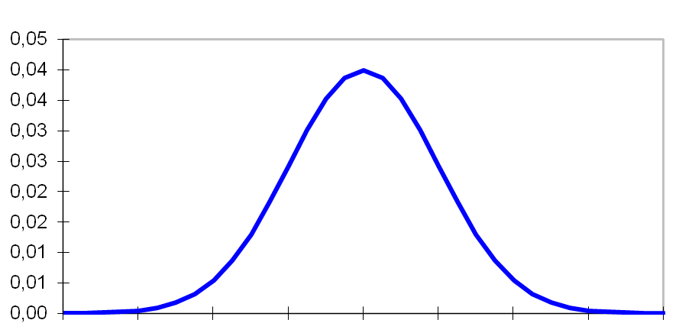
Região de Rejeição
M | 50000
s | 2000
n | 80 | t-student | 1.66 | 50,372.2

Considere um gerente deseja testar se os valores de empréstimo para PF possuem média de R$ 50.000 ou possuem média superior a R$ 50.000.
Para se testar a hipótese de interesse retirou-se uma amostra de 80 clientes PF e obteve-se uma média de R$ 50.800 com um desvio padrão de R$ 2.000.

pag79
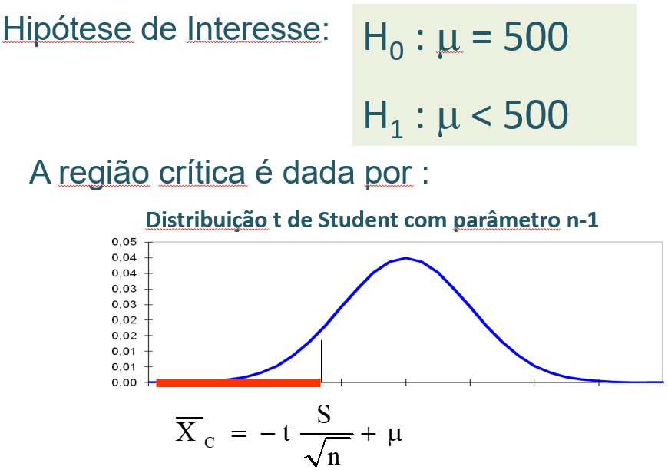
M | 500
s | 20
n | 35 | t-student | -1.69 | 494.28

 |  |  | 2.032 | 506.87

Um gerente deseja saber se em média os clientes gastam R$ 500 ou se em média gastam um valor inferior a R$ 500.
Para se testar a hipótese de interesse retirou uma amostra de 35 clientes e obteve-se:

S = 20

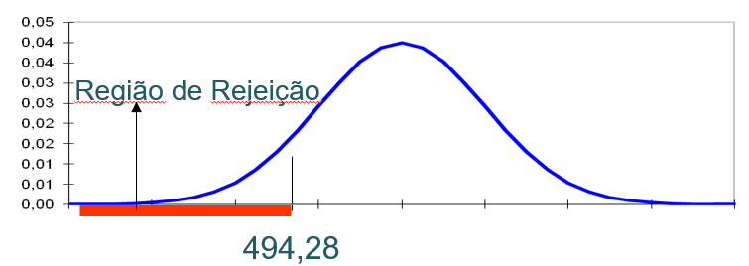
Conclusão: Como a média amostral (490) é menor do que 494,28, rejeitamos H₀, ou seja, há evidência μ < R$ 500.

pag84
Considere um gerente que deseja testar se o tempo médio dos analistas para entregar projetos é 40.000 horas ou possui inferior a 40.000 horas.
Para se testar a hipótese de interesse retirou-se uma amostra de 40 projetos e obteve-se uma média de 39.510 horas com um desvio padrão de 1.000 horas.
M | 40000
s | 1000
n | 40 | interesse | 1.68 | 40,266.40

 |  | rejeição | -1.68 | 39,733.60

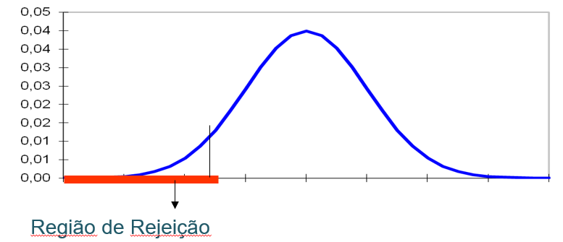

 |  |  |  |  | M | universo total
 |  |  |  |  | s | desvio padrão
 |  |  |  |  | n | amostra

pag92
homens | M | 53933.33
 | s | 500 |  |  |  |  | M | universo total
 | n | 300 | -1.96 | 25% | 53,876.75 | LIMITE INFERIOR | s | desvio padrão
 |  |  |  |  |  |  | n | amostra
 |  |  |  | 97.50% | 53,989.91 | LIMITE SUPERIOR

Obter um intervalo com 95% de confiança para o salário anual dos gerentes do sexo masculino. Sabe-se que o desvio padrão é R$ 500,00.
Obter um intervalo com 95% de confiança para o salário anual dos gerentes do sexo feminino. Sabe-se que o desvio padrão é R$ 500,00.

mulheres | M | 48600
 | s | 500
 | n | 200 | -1.96 | 25% | 48,530.70 | LIMITE INFERIOR

 |  |  |  | 97.50% | 48,669.30 | LIMITE SUPERIOR

Plan10
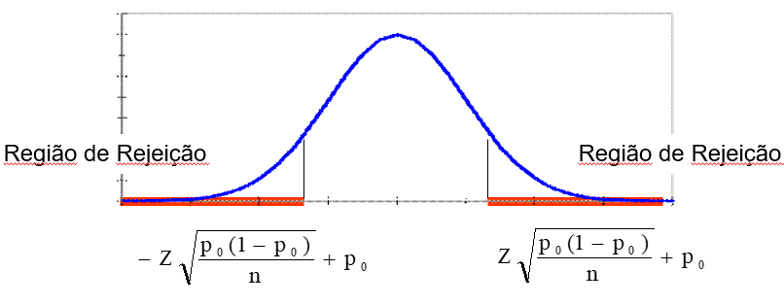
p | 80% | -1.96 | 76.08%
n | 400 | 1.96 | 83.92%
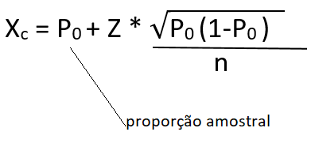

pagina 118
p | 70%
n | 200 | 1.28 | 74.15%

Como a a proporção amostral é 76% e esse valor é maior que 74,15%, rejeitamos.

pagina 124
p | 12% | -2.33 | 7.96%
n | 350 | 2.33 | 16.04%

pagina 129
p | 82% | -1.96 | 79.83% | 2.17% | 2.17%
n | 1200 | 1.96 | 84.17% | -2.17%
 |  | Z | LIM. INTERV. CONFIANÇA | MARGEM DE ERRO

